需求变更统计表
产品研发需求变更及优化统计表
序号 | 变更属性 | 功能归属 | 功能模块 | 具体功能点 | 变更前实现方式 | 变更后实现方式 | 变更工时 | 变更原因 | 原因描述 | 变更日期 | 备注截图
1 | 流程变更 | 前端 | 登录注册 | 微信公众号登录、手机号登录 | 手机登录注册与微信公众号授权登录并行，未绑定，无法实现分销 | 微信授权登录后，提示绑定手机号码，实现分销模式 | 2 | 产品原因 | 产品原型未实现 | 2017-07-18 | 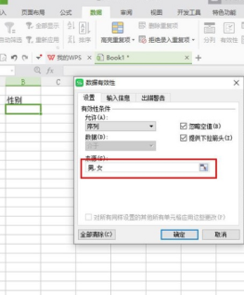
2
3
4
5
6
7
8
9
10
11
12
13
14
15
16
17
18
19
20
21
22
23
24
25
26
27
28
29
30
31
32
33
34
35
36
37
38
39
40
41
42
43
44
45
46
47
48
49
50
51
52
53
54
55
56
57
58
59
60
61
62
63
64
65
66
67
68
69
70
71
72
73
74
75
76
77
78
79
80
81
82
83
84
85
86
87
88
89
90
91
92
93
94
95
96
97
98

研发过程对接表格
项目沟通表（每周一次）
序号 | 功能归属 | 提出日期 | 功能模块 | 具体功能点 | 功能点待确认和落实的问题 | 确认人 | 回复日期 | 具体实现的方式和结果 | 问题归属 | 备注截图
1 | 后台 | 2017-06-19 | 信息发布 | 房源发布时间 | 房产发布中，点击更新后，这个发布时间变不变？ | 刘溪 | 2017-06-18 | 以更新操作时间为准显示发布时间！ | 细节描述问题 | 